Sheet1
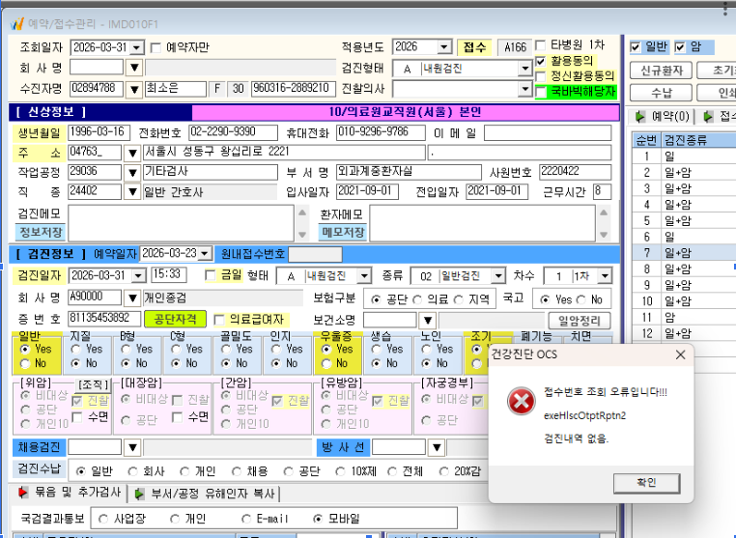
3/27 국바빅 등록 대상자로, 3/23일 미등록대상자 리스트에 조회되어 확인결과 종합검진센터 로그인시 "국바빅해당자"로 체크되어 있음.
종합검진센센터로 전산 로그인(ID: HYUHHP)하여 국바빅해당자 체크항목 해제시 아래와 같은 오류가 뜹니다.

